Sheet2
Input in model parameters

 |  |  | 1. Los model parameters vengan del sistema
 |  |  | 2. Los model parameters vengan de un archivo

 |  |  | Targets
 |  |  | 1. Vienen por el sistema
 |  |  | 2. Son inputs en un archivo

Input in model parameters
Contract | Time | Fwrd | $14,000 | $15,000 | $16,000 | $17,000 | $18,000 | $19,000 | $20,000 | $21,000 | $22,000 | $23,000
20F23 | 0.16 | 0.049 | 50.6 | 50.6 | 50.6 | 50.6 | 50.6 | 50.6 | 50.6 | 50.6 | 50.6 | 50.6
27F23 | 0.43 | 0.049 | 50.6 | 50.6 | 50.6 | 50.6 | 50.6 | 50.6 |  | 50.6 | 50.6 | 50.6
24G23 | 0.68 | 0.047 |  | 50.6 | 50.6 | 50.6 | 50.6 | 50.6 | 50.6 | 50.6 | 50.6 | 50.6
31H23 | 0.93 | 0.043 | 50.6 | 50.6 | 50.6 | 50.6 | 50.6 | 50.6 | 50.6 | 50.6 | 50.6 | 50.6
20M23 | 1.18 | 0.039 | 50.6 | 50.6 | 50.6 | 50.6 | 50.6 | 50.6 | 50.6 | 50.6 | 50.6 | 50.6
29U23 | 1.43 | 0.034 | 50.6 | 50.6 | 50.6 | 50.6 | 50.6 |  |  | 50.6 | 50.6 | 50.6
29Z23 | 1.68 | 0.031 | 50.6 | 50.6 | 50.6 | 50.6 | 50.6 | 50.6 | 50.6 | 50.6 | 50.6 | 50.6

 |  |  |  |  |  |  |  |  |  |  | Calibrate Strikes

 |  |  |  |  | Proposal |  |  |  |  | To Publish
Contract | spot | Time | DF | Fwrd | ATMVol | Beta | Rho | VoV | Nu | ATMVol | Beta | Rho | VoV | Nu
20F23 |  | 0.16 | 0.9925 | 0.049 | 50.6 | 0 | -0.25 | 1.47 | 1 | 50.6 | 0 | -0.25 | 1.47 | 1
27F23 |  | 0.43 | 0.9796 | 0.049 | 68.6 | 0 | -0.25 | 1.19 | 1 | 68.6 | 0 | -0.25 | 1.19 | 1
24G23 |  | 0.68 | 0.9676 | 0.047 | 93 | 0 | -0.25 | 0.94 | 1 | 93 | 0 | -0.25 | 0.94 | 1
31H23 |  | 0.93 | 0.9562 | 0.043 | 111.6 | 0 | -0.24 | 0.77 | 1 | 111.6 | 0 | -0.24 | 0.77 | 1
20M23 |  | 1.18 | 0.9458 | 0.039 | 124.4 | 0 | -0.18 | 0.65 | 1 | 124.4 | 0 | -0.18 | 0.65 | 1
29U23 |  | 1.43 | 0.9367 | 0.034 | 130.4 | 0 | -0.1 | 0.56 | 1 | 130.4 | 0 | -0.1 | 0.56 | 1
29Z23 |  | 1.68 | 0.9287 | 0.031 | 133.8 | 0 | -0.04 | 0.51 | 1 | 133.8 | 0 | -0.04 | 0.51 | 1

 |  |  |  |  |  |  |  |  |  | Publish
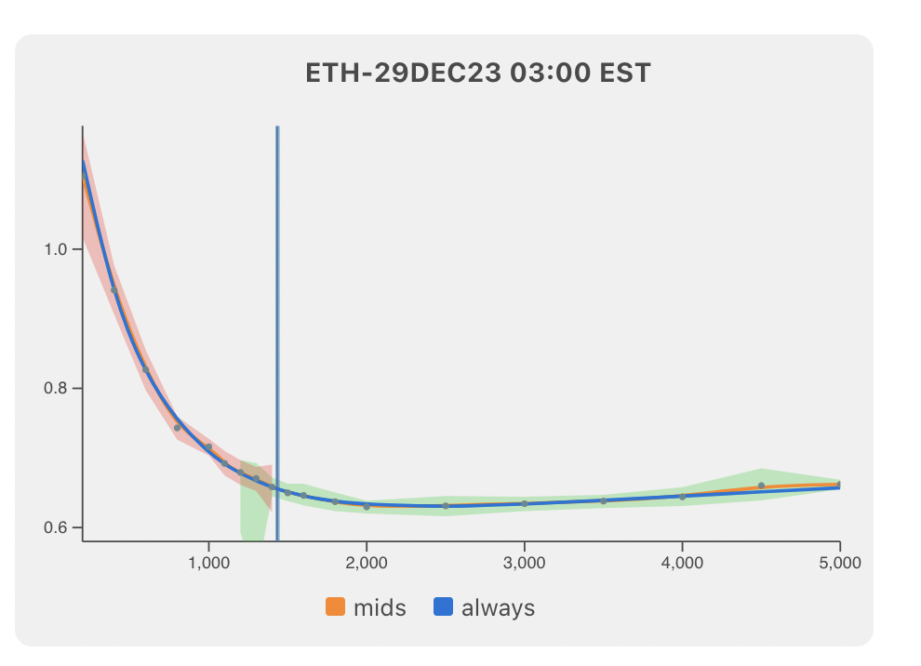

 |  |  |  |  |  |  |  |  | 1. curva con los parametros de la derecha
 |  |  |  |  |  |  |  |  | 2. curva con los parametros de la izquierda
 |  |  |  |  |  |  |  |  | 3. puntitos son los targets

